Hoja1
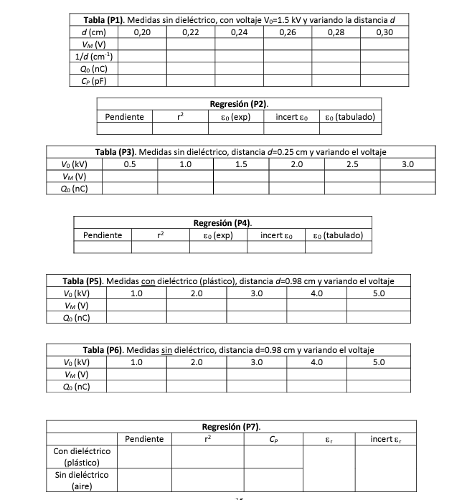
 | El condensador de medida tiene una Cm=0.22microF |  |  |  | V0=1500V | s(V0)=0.01KV
 | Cargamos el condensador y variamos la distancia |  |  |  | Cp = CmV/V0
 | d(cm) | V(V) | Q(nC) | 1/d(cm^-1) | C(F) | C(pF)
 | 0.2 | 2.04 | 4.488E-07 | 5 | 2.992E-10 | 299.2
 | 0.22 | 1.84 | 4.048E-07 | 4.5454545455 | 2.6986666667E-10 | 269.86666667
 | 0.24 | 1.72 | 3.784E-07 | 4.1666666667 | 2.5226666667E-10 | 252.26666667
 | 0.26 | 1.63 | 3.586E-07 | 3.8461538462 | 2.3906666667E-10 | 239.06666667
 | 0.28 | 1.49 | 3.278E-07 | 3.5714285714 | 2.1853333333E-10 | 218.53333333
 | 0.3 | 1.38 | 3.036E-07 | 3.3333333333 | 2.024E-10 | 202.4
 |  |  |  |  | Q=V0*C
 | s(d)=0.01 cm | s(V)=0.02

 | Sabemos el voltaje del condensador plano calculamos la carga midiendo el voltaje del de medida
 | Qp es casi igual a Qm
 | Sabiendo la carga calculamos la capacidad del plano y calculamos la constante
 | Tomamos un tiempo de descarga de 15s para cada medida
 | Cp = e0*S/d
 |  | r |  | 500
 | S = pi*r^2 | 0.1305 |  | 454.54545455
 | 0.053502108289 |  |  | 416.66666667
 |  |  |  | 384.61538462
 | e0=b/S |  |  | 357.14285714
 |  |  |  | 333.33333333

 | segunda parte
 | Fijamos d=0.25 cm y variamos el voltaje del condensador plano |  |  |  |  | Vamos a representar Q0 frente a V0
 | V0(kV) | Vm(V) |  | Q0=Vm*Cm(Coulombios)
50 | 0.5 | 0.86 |  | 1.892E-07
100 | 1 | 1.17 | 0.65 | 2.574E-07
150 | 1.5 | 1.44 |  | 3.168E-07
200 | 2 | 1.65 |  | 0.000000363
250 | 2.5 | 1.8 |  | 0.000000396
300 | 3 | 2.04 |  | 4.488E-07

